상품제안서
머레이 듀얼 모기/해충퇴치기 | 상품코드: F19335

 |  |  |  |  |  |  | 02-412-0044 | www.easy1.co.kr
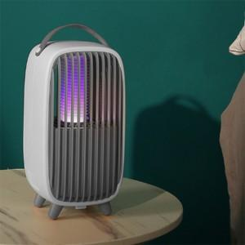 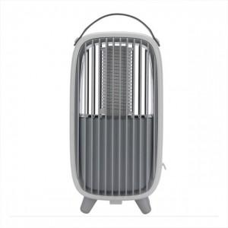

【상세/제작정보】 | <p><span style="font-size: 12pt;"><b>* 배송비- 한박스 24개 / 5000원별도</b></span></p>

【인쇄/포장옵션】 | 실크, 레이저, DTF / 포장지포장

【공급단가】 | 수량 | 50~ | 100~ | 500~ | 1,000~ | 2,000~
*VAT별도 | 단가 | 25,920원 | 25,480원 | 24,840원 | 24,400원 | 23,760원

【상품 URL】 | https://dev.easy1.co.kr:443/src/goods_detail.php?gdno=19335

